添削するにあたって
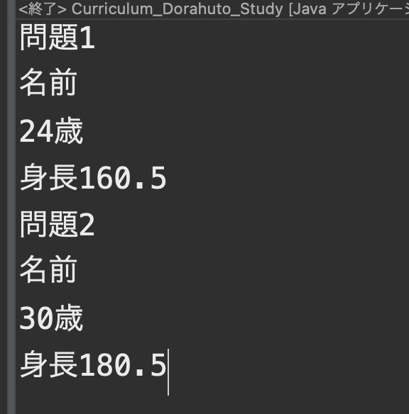
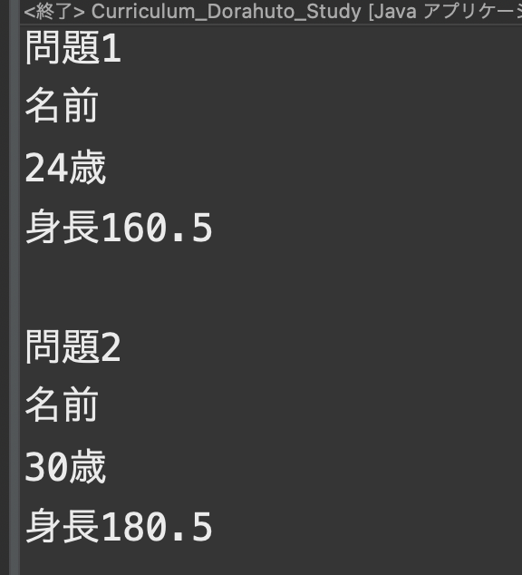
返却の前提
インデントが汚い
コメントの記載がない＆コメントが読めない
指定外の変数使用の場合
コンソールに出力されたものが見づらく、改行されていない場合
不要なコードが書いてある場合
出力結果が違う場合

コンソールに出力されたものが見づらく、改行されていない場合の例

ダメな例⇩⇩ | いい例⇩⇩

